상품제안서
샤오미 WD1 23인치 자동접이식 우산 | 상품코드: F21696

 |  |  |  |  |  |  | 02-412-0044 | www.easy1.co.kr
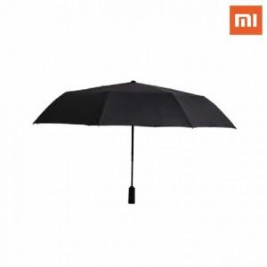 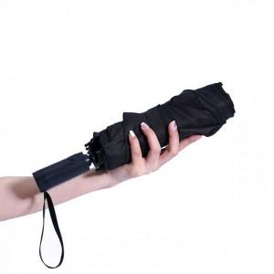

【상세/제작정보】

【인쇄/포장옵션】 | 실크 / 포장지포장

【공급단가】 | 수량 | 100~ | 300~ | 500~ | 1,000~ | 3,000~
*VAT별도 | 단가 | 15,790원 | 15,210원 | 14,620원 | 14,040원 | 13,680원

【상품 URL】 | https://dev.easy1.co.kr:443/src/goods_detail.php?gdno=21696

